背骨導入二維碼說明
不良品
背骨导入二维码状况说明
第一步 | 第二步 | 第三步 | 第四步 | 第五步
扫描铁材二维码,根据二维码信息中铁材的重量,计算此包铁材可生产数量,系统中设定此数量 系统中此铁材二维码信息作为第一管控阶段 | 扫描螺柱二维码,根据二维码信息中的螺柱数量, 系统中设定此包螺柱可生产数量 系统中此螺柱信息作为第二管控阶段 | 生产镭雕二维码 | 不良品扫描不良代码,自动录入系统, 系统记录此序号的不良信息 | 组装扫描组装段二维码和此背骨二维码
良品
 |  |  | 扫描产品二维码进系统
解释如下: 例:COM 3L 右背骨 进料一卷铁材重3250KG, 产品单重0.8562KG, 计算可生产3795PCS, 系统中设定此数量做管制,当扫描到这个数量3795PCS后,再生产的产品二维码无法再扫描,需重新再扫描另外铁材信息 | 解释如下: 螺柱来料1000PCS/包,可生产产品500PCS,系统中自动设定此批号的螺柱仅生产500PCS, 扫描生产产品到此数量后,后面产品无法扫描,需重新扫描下一包螺柱二维码 |  |  | 解释如下: 背骨和组装段二维码关联在一起,如果背骨在冲压段没有扫描,或者系统中显示为不良品，组装段成品二维码无法进行扫描,系统中可显示警示
未導入前，使用人工記錄表單模式

目前使用方式人工記錄
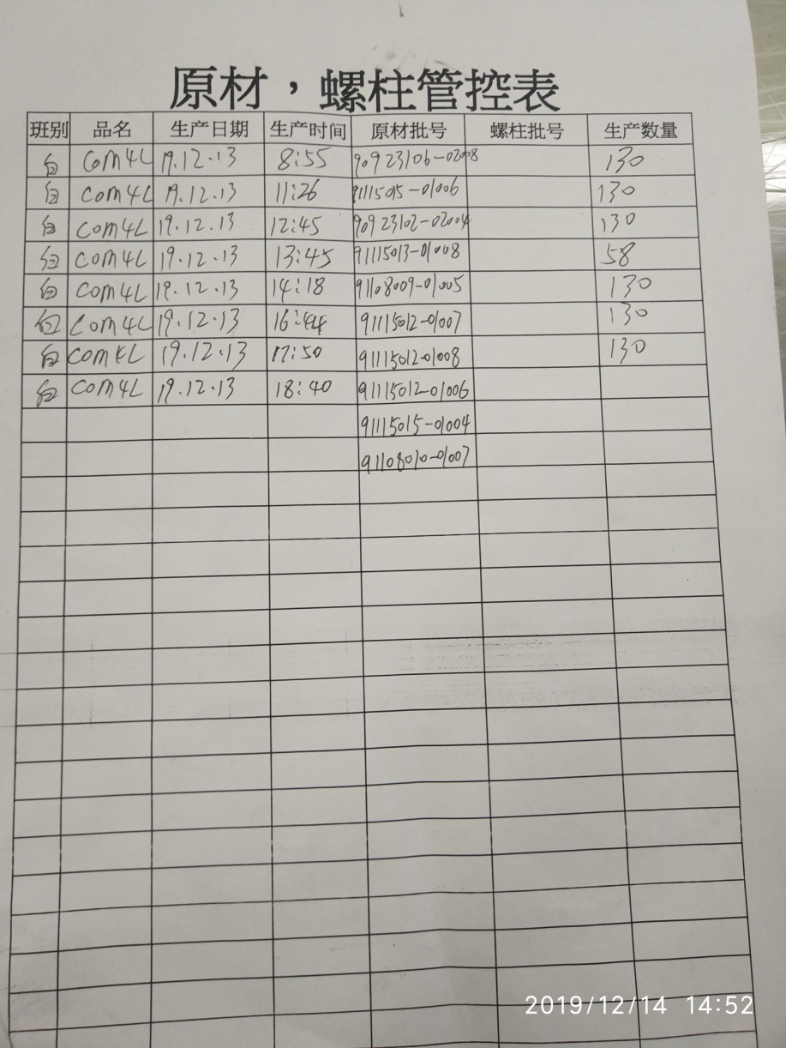
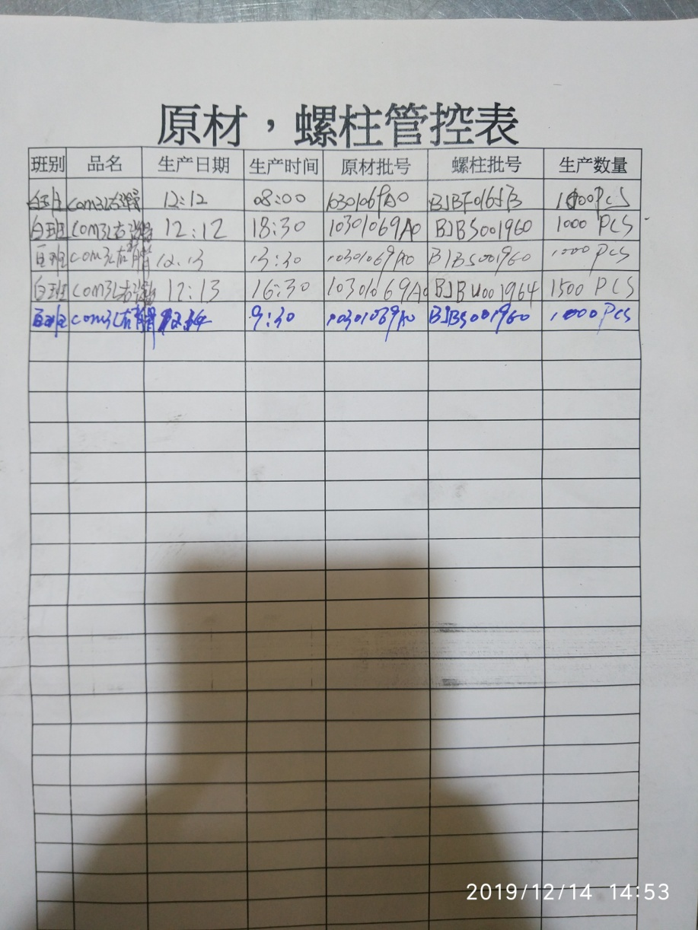

背骨人工生產記錄表
背板人工生產記錄表

